例題22エタノール並流３段抽出
エタノール－水－エチルエーテル系の液液平衡(298K) |  |  |  |  |  | 疋田：化学工学通論Ⅰ, p. 184 |  | 0 | 1 | 0.7 | 1 |  | COCO/ChemSep Modified UNIFAC 298 K ＜COCO_22_ExtractEtOH.fsd>
 |  | 水相[質量分率] |  |  | エチルエーテル相[質量分率] |  |  | 0.3 | 0 | 0.3 | 0 |  | 水相[mass frac] |  |  | エチルエーテル相[mass frac]
番号 | ﾀｲﾗｲﾝ位置 n | ｴﾀﾉｰﾙ（C） | 水 | ｴﾁﾙｴｰﾃﾙ(B) | ｴﾀﾉｰﾙ（C） | 水 | ｴﾁﾙｴｰﾃﾙ(B) |  |  |  |  |  | ｴﾀﾉｰﾙ（C） | 水 | ｴﾁﾙｴｰﾃﾙ(B) | ｴﾀﾉｰﾙ（C） | 水 | ｴﾁﾙｴｰﾃﾙ(B)
0 | 0 | 0.0000 | 0.940 | 0.060 | 0.000 | 0.013 | 0.987
1 | 1 | 0.067 | 0.871 | 0.062 | 0.029 | 0.021 | 0.950 |  |  |  |  | R1,E1 | 0.222 | 0.664 | 0.114 | 0.157 | 0.081 | 0.761
2 | 2 | 0.125 | 0.806 | 0.069 | 0.067 | 0.033 | 0.900 |  |  |  |  | R2, E2 | 0.178 | 0.728 | 0.093 | 0.107 | 0.06 | 0.834
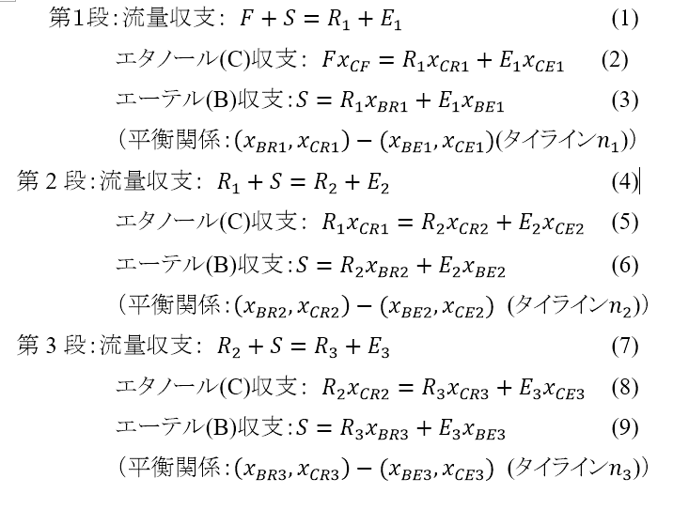
3 | 3 | 0.159 | 0.763 | 0.078 | 0.102 | 0.048 | 0.850 |  |  |  |  | R3, E3 | 0.141 | 0.779 | 0.08 | 0.0747 | 0.048 | 0.877
4 | 4 | 0.186 | 0.726 | 0.088 | 0.136 | 0.064 | 0.800
5 | 5 | 0.204 | 0.700 | 0.096 | 0.168 | 0.082 | 0.750 |  |  |  |  | エタノール抽出率 | 0.64133333333
6 | 6 | 0.219 | 0.675 | 0.106 | 0.196 | 0.104 | 0.700
7 | 7 | 0.231 | 0.650 | 0.119 | 0.220 | 0.130 | 0.650
8 | 8 | 0.242 | 0.625 | 0.133 | 0.241 | 0.159 | 0.600
9 | 9 | 0.256 | 0.590 | 0.154 | 0.257 | 0.193 | 0.550
10 | 10 | 0.265 | 0.552 | 0.183 | 0.269 | 0.231 | 0.500
11 | 11 | 0.274 | 0.515 | 0.211 | 0.278 | 0.272 | 0.450
12 | 12 | 0.280 | 0.470 | 0.250 | 0.282 | 0.318 | 0.400
1段 | n1= | xCR1= |  | xBR1= | xCE1= |  | xBE1=
5 | 5.4744 | 0.2111 | 0.6881 | 0.1007 | 0.1813 | 0.0924 | 0.7263
２段 | n2= | xCR2= |  | xBR2= | xCE2= |  | xBE2=
2 | 2.9632 | 0.1577 | 0.7646 | 0.0777 | 0.1007 | 0.0474 | 0.8518
３段 | n3= | xCR3= |  | xBR3= | xCE3= |  | xBE3=
1 | 1.9487 | 0.1220 | 0.8093 | 0.0686 | 0.0651 | 0.0324 | 0.9026
F= | 0.05
S= | 0.025
xCF= | 0.3
 | 1 |  | 2 |  | 3 |  | 4 |  | 5 |  | 6 |  | 7 |  | 8 |  | 9 |  | 10 |  | 11 |  | 12
0.1007 | 0.2111 | 0.062 | 0.067 | 0.069 | 0.125 | 0.078 | 0.159 | 0.088 | 0.186 | 0.096 | 0.204 | 0.106 | 0.219 | 0.119 | 0.231 | 0.133 | 0.242 | 0.154 | 0.256 | 0.183 | 0.265 | 0.250 | 0.280
0.7263 | 0.1813 | 0.950 | 0.029 | 0.900 | 0.067 | 0.850 | 0.102 | 0.800 | 0.136 | 0.750 | 0.168 | 0.700 | 0.196 | 0.650 | 0.220 | 0.600 | 0.241 | 0.550 | 0.257 | 0.500 | 0.269 | 0.400 | 0.282
未知数 |  |  | 残差
R1= | 0.0471 | 1段全収支 | -6.4349439418E-07 | (1)
E1= | 0.0279 | ｴﾀﾉｰﾙ収支 | 1.5413333789E-06 | (2)
 | 1 |  | 2 |  | 3 |  | 4 |  | 5 |  | 6 |  | 7 |  | 8 |  | 9 |  | 10 |  | 11 |  | 12
0.1007 | 0.2111 | 0.062 | 0.067 | 0.069 | 0.125 | 0.078 | 0.159 | 0.088 | 0.186 | 0.096 | 0.204 | 0.106 | 0.219 | 0.119 | 0.231 | 0.133 | 0.242 | 0.154 | 0.256 | 0.183 | 0.265 | 0.250 | 0.280
0.7263 | 0.1813 | 0.950 | 0.029 | 0.900 | 0.067 | 0.850 | 0.102 | 0.800 | 0.136 | 0.750 | 0.168 | 0.700 | 0.196 | 0.650 | 0.220 | 0.600 | 0.241 | 0.550 | 0.257 | 0.500 | 0.269 | 0.400 | 0.282
n1= | 5.47 | ｴｰﾃﾙ収支 | 1.1693822558E-06 | (3)
R2= | 0.0471 | 2段全収支 | -2.5862968293E-07 | (4)
E2= | 0.0251 | ｴﾀﾉｰﾙ収支 | 2.2910811121E-07 | (5)
n2= | 2.96 | ｴｰﾃﾙ収支 | 5.5289063062E-07 | (6)
R3= | 0.0480 | 3段全収支 | -1.9216208111E-08 | (7)
E3= | 0.0240 | ｴﾀﾉｰﾙ収支 | -2.7271954629E-07 | (8)
n3= | 1.95 | ｴｰﾃﾙ収支 | 1.7781946352E-07 | (9)
 |  |  | 4.6886813446E-12

抽出量 | 0.009144 | kg/s
抽出率 | 0.610
（疋田 例題7.1では抽出量0.01028 kg/s, 抽出率0.685)

 | R1 [kg/s]= | 0.047 | R2= | 0.047 | R3= | 0.04800311941
 | E1 [kg/s]= | 0.028 | E2= | 0.025 | E3= | 0.024048379869
 | n1= | 5.474 | n2= | 2.963 | n3= | 1.9487294048

